MAIN MENU
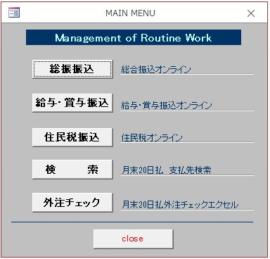
■MAIN MENU

総合振込
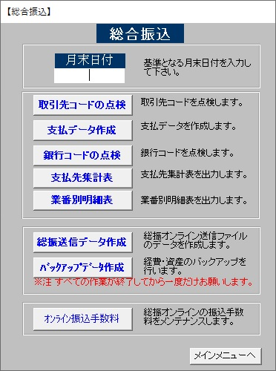
■総合振込

取引先エラー
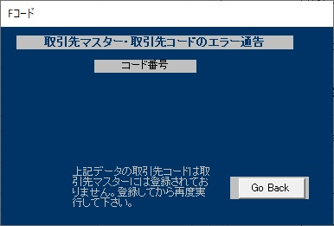
■取引先エラー

銀行エラー
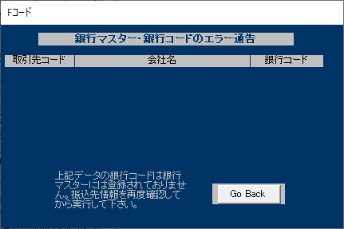
■銀行エラー

ヘッダ作成
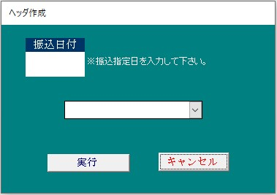
■ヘッダ作成

総合計送信
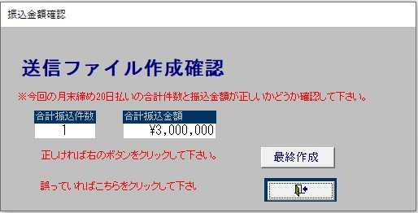
■総合計送信

手数料マスター
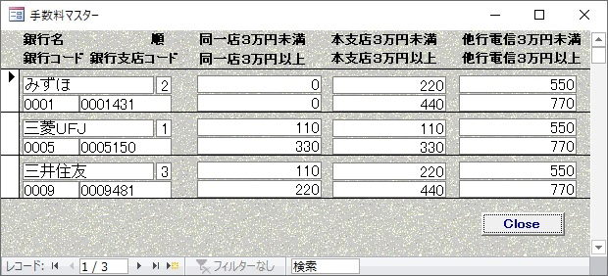
■手数料マスター

給与賞与
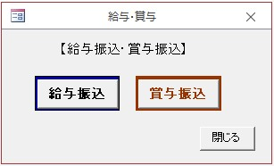
■給与賞与

給与・賞与
■給与・賞与
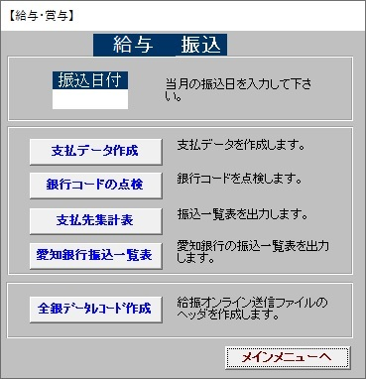
賞与の場合は、
「賞与 振込」と表示

給与ヘッダ作成
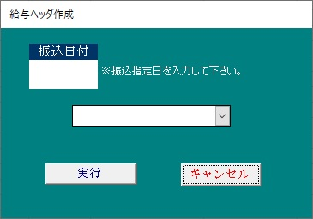
■給与ヘッダ作成

給賞与計送信
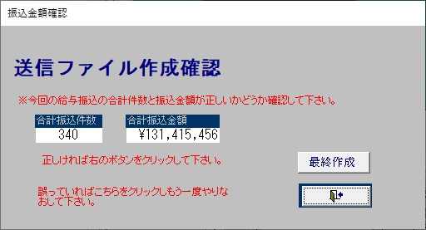
■給賞与計送信

住民税メイン
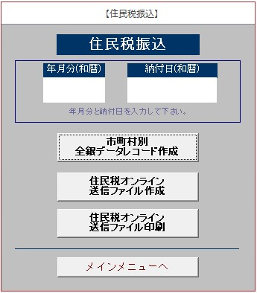
■住民税メイン

住民税送信金額確認
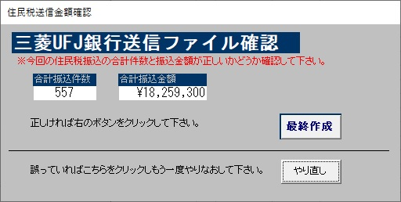
■住民税送信金額確認

検索画面
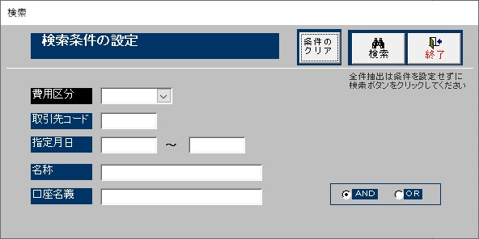
■検索画面

経費一覧
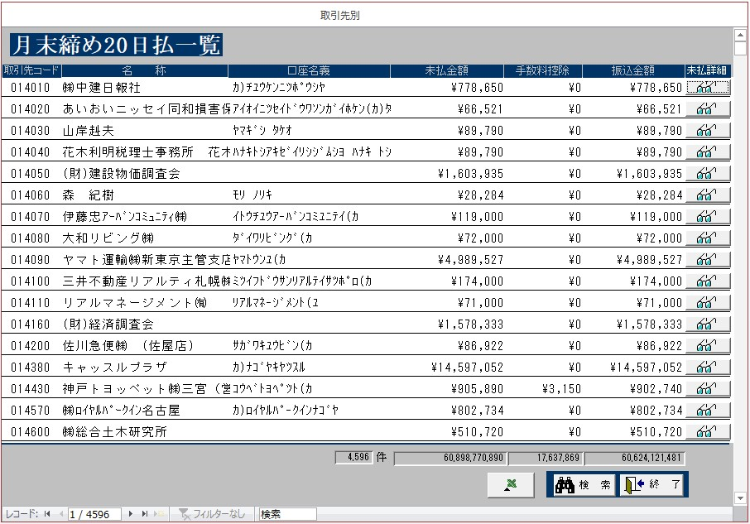
■経費一覧

経費詳細
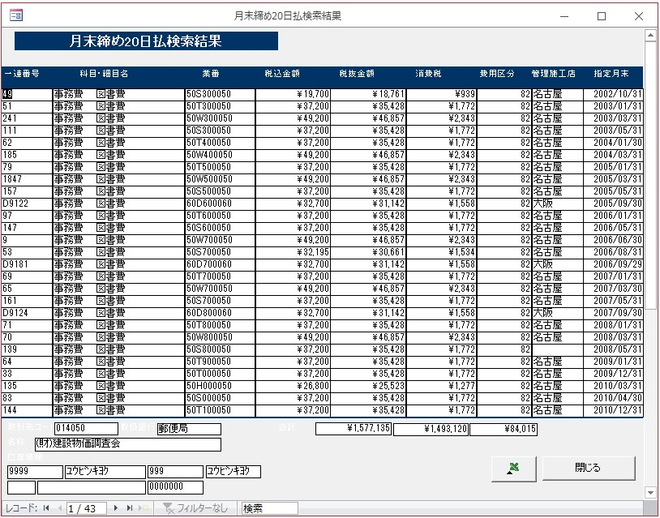
■経費詳細

資産一覧
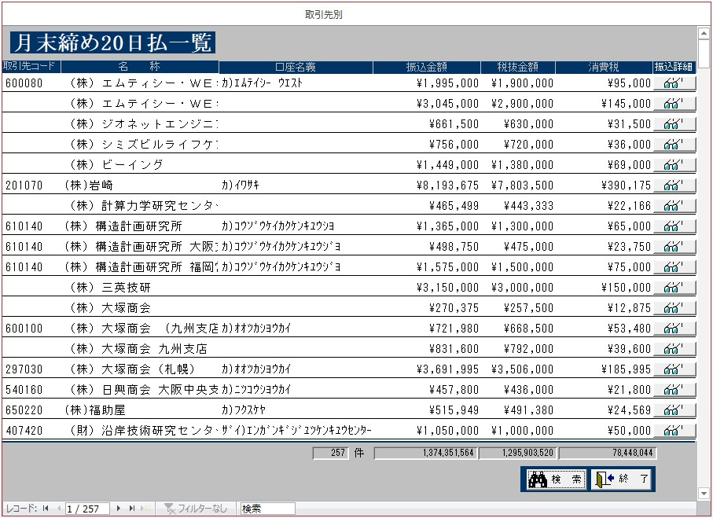
■資産一覧

資産詳細
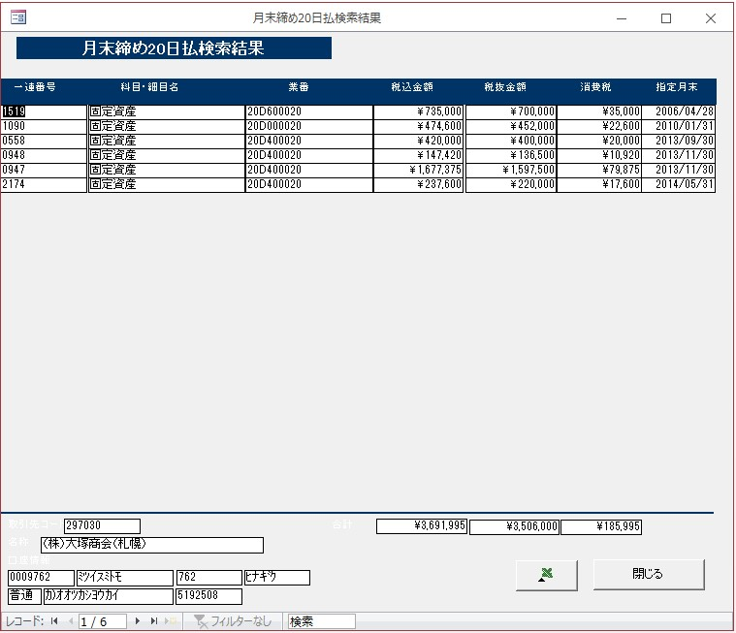
■資産詳細

外注チェック
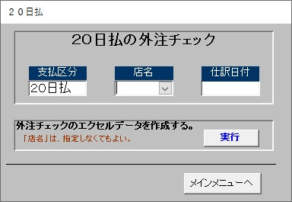
■外注チェック

取引先コード選択
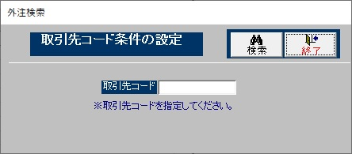
■取引先コード選択

